Table 1
Cover Sesuai Kuitansi
Cashless & Limit Besar
Area Cover sd Seluruh Dunia
Pengecualian & Masa Tunggu
 1 Patokan cover bukan harga kamar. Melainkan jumlah bedroom saat di r.inap. Sejauh di rawat kamar isi 1 or 2 bed. Maka semua full di cover. 2 Tidak perlu pakai uang pribadi. Tunjukkan kartu Askes Manulife anda. Maka RS akan terima untuk perawatan. Limit besar dari 10M sd 35M 3 Area I : Indonesia Only Area II : Asia Minus (All Asia Ex. Sing, Hk, Jpn) Area III : Whole World, Ex. USA 4 I. Pengecualian : Kehamilan, Med Cek Up, Kecantikan, Imunisasi, dll II. Masa Tunggu 12 Bulan : Penyakit Menahun, spt diabetes, hipertensi, dll *Lihat video penjelasan - klik link dibawah no 7 5 Jaminan Termurah - Plan Topaz Smart

Termurah, Bonus & Diskon

Table 2
Deductible - Own Risk
Diskon 10% pada thn berikutnya Diskon 15% pada thn III dst. Bonus naik limit 10%, maks 50% 6 | Bila Tidak Ada Claim

Table 4
Premi & Penjelasan Lainnya
 7 Info Penting, Penjelasan, Dll, Mohon Klik Disni

Table 5
RINGKASAN MANFAAT
ASKES MANULIFE
Nama Plan Area | O R | Premi

Table 21
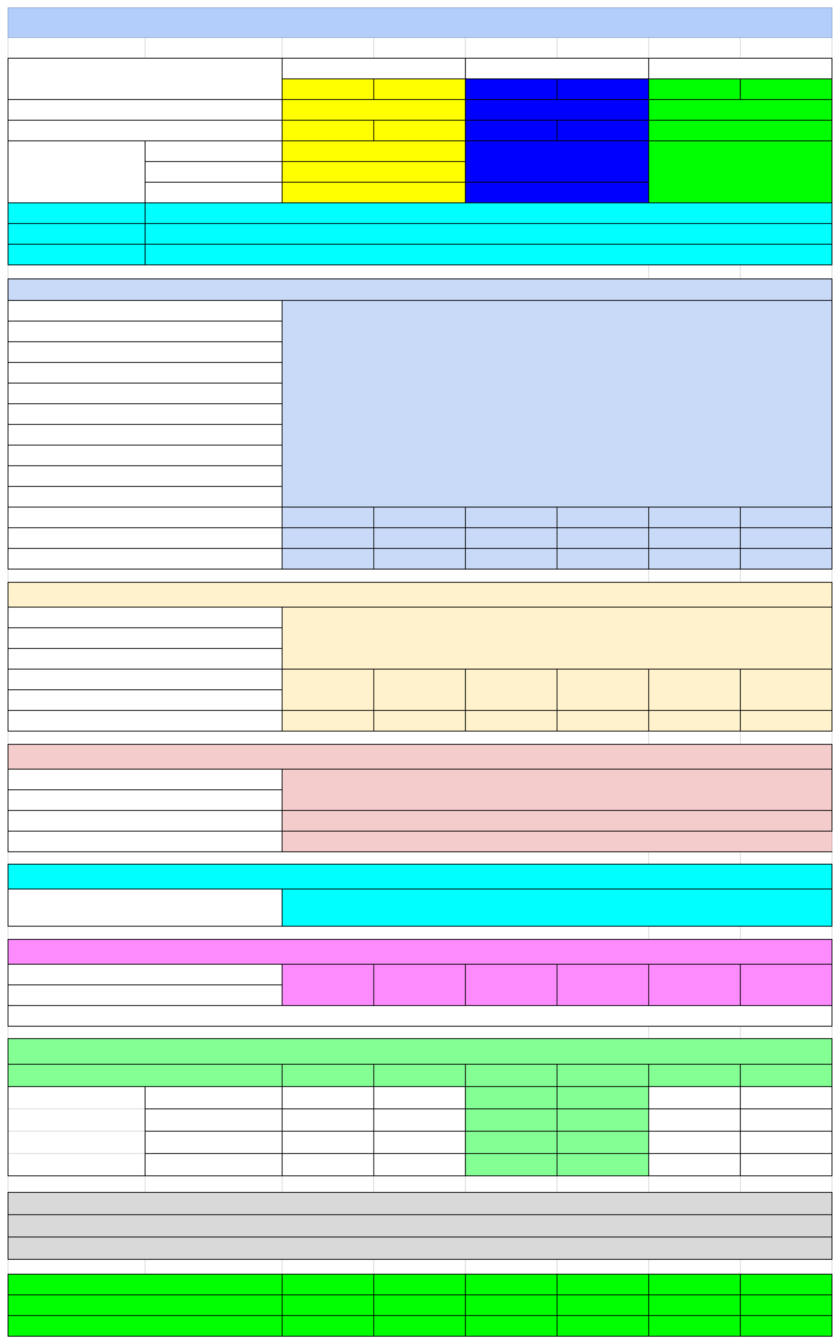
Kami tidak akan membayar setiap Manfaat Asuransi untuk setiap Pelayanan Kesehatan, perawatan dan/atau pengobatan yang berhubungan dengan: 1. Perawatan, pengobatan dan/atau Pelayanan Kesehatan sebelum Tanggal Mulai Berlaku. 2. Semua perawatan, pengobatan dan/atau Pelayanan Kesehatan yang berhubungan dengan Kondisi Pre-Exisiting, termasuk komplikasinya 3. Setiap perawatan, pengobatan dan/atau Pelayanan Kesehatan yang terjadi sebelum Masa Tunggu berakhir dengan ketentuan sebagai berikut : a. Masa Tunggu untuk setiap manfaat (kecuali untuk Penyakit-penyakit Khusus) adalah 30 (tiga puluh) hari dan b. Masa Tunggu untuk Manfaat Perawatan HIV/AIDS adalah 12 (dua belas) bulan. 4. Kanker yang disadari atau tidak disadari atau yang telah didiagnosis atau mendapat perawatan/pengobatan dalam waktu 90 (sembilan puluh) hari. 5. Penyakit – penyakit khusus dengan masa tunggu 12 bulan yakni : a. Semua jenis hernia b. Segala jenis tumor jinak/massa/kista/polip c. Tuberkulosis dan semua komplikasinya d. Endometriosis e. Hemoroid f. Penyakit amandel atau kelenjar gondok g. Sinus & Kondisi abnormal rongga hidung dan sejenisnya h. Penyakit kelenjar tiroid i. Histerektomi j. Penyakit Jantung & Pembuluh Darah Otak - Stroke k. Fistula di anus l. Batu pada ginjal, saluran/kandung kemih, gagal ginjal m. Batu pada saluran/kandung empedu n. Ulkus lambung atau duodenum o. Semua jenis gangguan sistem reproduksi pria atau wanita p. Intervertebral Disc prolaps q. Kencing Manis r. Hipertensi s. Katarak | 6. Setiap Pelayanan Kesehatan yang tidak Dibutuhkan secara Medis. 7. Gangguan mental, perilaku, kejiwaan, psikologis atau terlibat dalam penggunaan narkotika, alkohol, psikotropika, dan lain lain nya, termasuk kecanduan obat obatan terlarang 8. Kehamilan (pra/selama/pasca kehamilan) termasuk komplikasi nya. Semua terapi hormonal yang berhubungan kesuburan & reproduksi. 9. Perawatan mengurangi atau menambah berat badan. 10. Perawatan yang berkaitan dengan kosmetik, termasuk bedah plastik kecuali untuk bedah plastik rekonstruksi. 11. Pemeriksaan mata, dan penyakit mata lainnya, kecuali untuk perawatan lasik dengan minus lebih besar dari 5 dioptri. 12. Pemeriksaan fisik secara berkala (Medical Check Up) 13. Medical Check Up yang tidak berhubungan dengan pengobatan atau diagnosa dari Penyakit/luka yang ditanggung . 14. Biaya Non Medis, namun tidak termasuk biaya administrasi. 15. Imunisasi dan vaksinasi. 16. Perawatan yang berkaitan dengan : a. Kelainan bawaan dan/atau kelainan/keterlambatan tumbuh kembang atau b. Sunat yang tidak berkaitan dengan Penyakit atau Kecelakaan. 17. Perawatan Penyakit menular seksual, perubahan jenis kelamin. 18. Pengobatan Terkait Keluarga Berencana 19. Perawatan dan/atau pengobatan termasuk komplikasinya akibat : a. Terlibat aktif dalam perang, atau perbuatan kejahatan. b. Luka yang disengaja serta percobaan bunuh diri dan/atau c. Tindak kejahatan atau pelanggaran hukum. 20. Melakukan kegiatan atau olahraga yang berbahaya. 21. Perawatan karena Tertanggung turut dalam suatu penerbangan selain sebagai penumpang resmi. 22. Rawat Jalan bukan akibat Kecelakaan. 23. Semua perawatan yang berhubungan dengan gigi KECUALI dikarenakan kecelakaan. Maka Allianz mengcover pengobatan gigi. 24. Perawatan yang sudah di cover BPJS atau asuransi kesehatan lainnya. 25. Perawatan eksperimental termasuk obat-obatan, yang belum terbukti efektif berdasarkan praktik medis yang sudah ada

